상품제안서
볼펜꽂이 절취선 메모패드 40매 | 상품코드: F26368

 |  |  |  |  |  |  | 02-412-0044 | www.easy1.co.kr
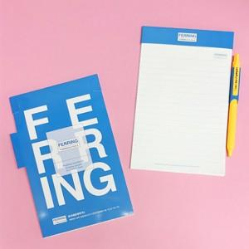

【상세/제작정보】 | 내지1도, 표지4도 인쇄 (별도문의)

【인쇄/포장옵션】 | / OPP(비닐)

【공급단가】 | 수량 | 1,000~ | 2,000~ | 3,000~ | 5,000~ | 10,000~
*VAT별도 | 단가 | 1,500원 | 1,470원 | 1,440원 | 1,400원 | 1,380원

【상품 URL】 | https://dev.easy1.co.kr:443/src/goods_detail.php?gdno=26368

